ACINOXplus
Formulaire de commande pour consoles isolantes |  |  |  |  |  |  |  |  |  |  |  | ACINOXplus®

Ingénieur |  |  |  |  |  |  |  |  |  |  |  | No de liste |  |  |  |  | Page | Corriger les valeurs barrées
 |  |  |  |  |  |  |  |  |  |  |  |  |  |  |  |  | 1
 |  |  |  |  |  |  |  |  |  |  |  | No de plan |  |  |  |  |  | Compléter impérativement les cases rouges
Objet |  |  |  |  |  |  |  |  |  |  |  | Date |  |  |  | dess. | contr.
Partie d'ouvrage |  |  |  |  |  |  |  |  |  |  |  |  |  |  |  |  |  | Cases grises à compléter
Adresse de livraison |  |  |  |  |  |  |  |  |  |  |  | Délai :

Entrepreneur |  |  |  |  |  |  |  |  |  |  |  | Email de cde à : commande@bewetec.ch
 |  |  |  |  |  |  |  |  |  |  |  | Distribué par :

Nouveau : 9/2020 :
Série EK+
- Choisir le type (EKA - EKF, voir documentation p.20)
- Indiquer impérativement les lits 1-4 ou 2-3 - Nouveau : angles avec 2 éléments individuels
- Choisir un même D pour les 2 côtés (= haut. commune)
- La hauteur du porteur est calculée avec le choix des lits
- Fondamentalement H 2-3 doit être 40 mm < H 1-4
- Dans la case +iso peut être choisi avec (L (gauche)/R (droite)), de quel côté l'isolation doit être prolongée
Programme standard |  |  |  |  |  |  |  |  |  |  | option / impératif pour EK+, KV+ et QV+ |  |  |  | impératif pour KV+ et QV+
 |  |  | Option / Lits 1) | Haut. | pour types |  | Long. | +iso (EK+) |  |  | Haut. | inf. | sup. | Acier | Géométrie
Pos. | Pces | Type |  | D | U+ et O+ |  |  |  | Isolation |  | Diso* | a/a1* | b/b2* | H | D1 | D2 | ∆H |  |  |  | Explication pour hauteur d'isolation non standard :
H
 |  |  |  | mm | c mm |  | m |  | Mat. 2) | t iso 3) | mm | mm | mm | mm | mm | mm | mm
 |  |  |  |  |  |  |  |  |  |  |  |  |  |  |  |  | 0
 |  |  |  |  |  |  |  |  |  |  |  |  |  |  |  |  | 0
 |  |  |  |  |  |  |  |  |  |  |  |  |  |  |  |  | 0
 |  |  |  |  |  |  |  |  |  |  |  |  |  |  |  |  | 0
 |  |  |  |  |  |  |  |  |  |  |  |  |  |  |  |  | 0
 |  |  |  |  |  |  |  |  |  |  |  |  |  |  |  |  | 0
 |  |  |  |  |  |  |  |  |  |  |  |  |  |  |  |  | 0
 |  |  |  |  |  |  |  |  |  |  |  |  |  |  |  |  | 0
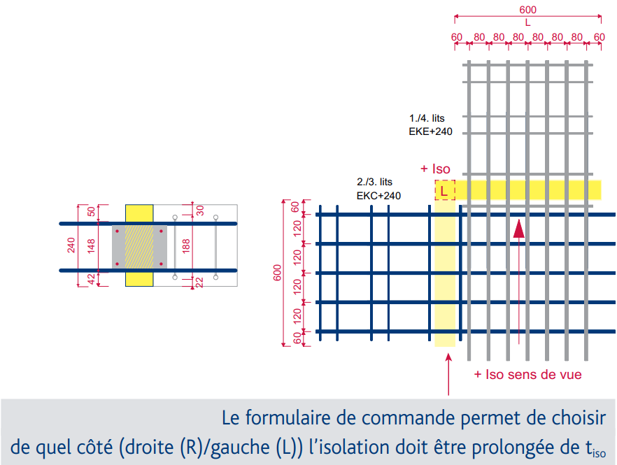
 |  |  |  |  |  |  |  |  |  |  |  |  |  |  |  |  | 0 |  |  |  | Explication pour éléments à hauteur décalée :
 |  |  |  |  |  |  |  |  |  |  |  |  |  |  |  |  | 0
 |  |  |  |  |  |  |  |  |  |  |  |  |  |  |  |  | 0
 |  |  |  |  |  |  |  |  |  |  |  |  |  |  |  |  | 0
 |  |  |  |  |  |  |  |  |  |  |  |  |  |  |  |  | 0
 |  |  |  |  |  |  |  |  |  |  |  |  |  |  |  |  | 0
 |  |  |  |  |  |  |  |  |  |  |  |  |  |  |  |  | 0
 |  |  |  |  |  |  |  |  |  |  |  |  |  |  |  |  | 0
1) Raidisseurs horizontaux pour K+, M+, Q+, U+ et O+; lits pour EK+ (impératif) 2) MW (laine de roche, standard), XPS (Styrofoam) ou CG (Foamglas) 3) Standard 80 mm, prière de choisir si différent |  |  |  |  |  |  |  |  |  |  |  |  |  | * D : hauteur d'isolation a,b : enrobage
Types spéciaux |  |  |  | (ATTENTION : délai de livraison plus long selon le type) |  |  |  |  |  |  |  |  |  |  |  |  |  |  |  |  | Des exécutions spéciales sont définies par nos ingénieurs, ils vous communiqueront pour chaque type un numéro spécial.
Pos. | Pces | Type |  | Long. | Remarque |  |  |  | Pos. | Pces | Type |  | Long. | Remarque

 |  |  |  |  |  |  |  |  |  |  |  |  |  |  |  |  |  | Remarques : | 1 | définir le type --> valeurs statiques, voir documentation |  |  | Introduction par liste déroulante ou au clavier (2 resp. 3 lettres)
 |  |  |  |  |  |  |  |  |  |  |  |  |  |  |  |  |  | pour compléter le formulaire de commande | 2 | év. choisir l'option (raidisseurs horizontaux ou jeu latéral) ; disponibilité selon le type
 |  |  |  |  |  |  |  |  |  |  |  |  |  |  |  |  |  |  | 3 | définir la hauteur D de l'élément (hauteur standard)
 |  |  |  |  |  |  |  |  |  |  |  |  |  |  |  |  |  |  | 4 | pour les types U+ et O+ : définir la cote c
 |  |  |  |  |  |  |  |  |  |  |  |  |  |  |  |  |  |  | 5 | définir la longueur d'élément (voir documentation)
 |  |  |  |  |  |  |  |  |  |  |  |  |  |  |  |  |  |  | 6 | définir le matériau isolant et l'épaisseur, si différent du standard (MW 80)
Eléments d'isolation complémentaires |  |  |  |  |  |  |  |  | Divers
Pos. | Pces | Mat. | t iso | Haut. | Long. |  |  |  | Remarques |  |  |  |  |  |  |  |  | Option : | 7 | définir la hauteur d'isolation Diso (si différent du standard)
 |  |  |  |  |  |  |  |  |  |  |  |  |  |  |  |  |  | pour enrobages plus importants | 8 | définir l'enrobage inférieur a |  | (b et H sont calculés automatiquement)
 |  |  |  |  |  |  |  |  |  |  |  |  |  |  |  |  |  |  | 9 | le cas échéant corriger les valeurs (D, Diso et/ou a)

 |  |  |  |  |  |  |  |  |  |  |  |  |  |  |  |  |  | KV+ et QV+: | 7 | définir la hauteur totale de l'isolation D
 |  |  |  | Total | 0 | éléments |  |  | Les éléments ne doivent être ni coupés, ni raccourcis sans l'autorisatoin écrite du fabricant. Les barres transversales servent à l'ancrage et ne doivent pas non plus être coupées ou enlevées |  |  |  |  |  |  |  |  | à compléter impérativement pour hauteur décalée | 8 | définir l'enrobage inférieur a1 |  | (b2 et H sont calculés automatiquement)
 |  |  |  | + Total | 0 | élém. isolation |  |  |  |  |  |  |  |  |  |  |  |  | 9 | saisir la géométrie de la partie d'ouvrage (D1, D2) |  | (∆H est calculé automatiquement)
 |  |  |  |  |  |  |  |  |  |  |  |  |  |  |  |  |  |  | 10 | le cas échéant corriger les valeurs (D, Diso, D1, D2 et/ou a1)

 |  |  |  |  |  |  |  |  | Version: 2023-05 / hs / gg |  |  |  |  |  |  |  |  | IMPORTANT : |  | Tenir compte des remarques de la documentation !

 |  |  |  |  |  |  |  |  |  |  |  |  |  |  |  |  |  | Eléments d'isolation
 |  |  |  |  |  |  |  |  |  |  |  |  |  |  |  |  |  | Matériau | L max (m)
 |  |  |  |  |  |  |  |  |  |  |  |  |  |  |  |  |  | MW | 1.40
 |  |  |  |  |  |  |  |  |  |  |  |  |  |  |  |  |  | XPS | 1.25
 |  |  |  |  |  |  |  |  |  |  |  |  |  |  |  |  |  | CG | 1.20

